상품제안서
홍보효과만점 LED 네온사인 핸디 선풍기 | 상품코드: F26279

 |  |  |  |  |  |  | 02-412-0044 | www.easy1.co.kr
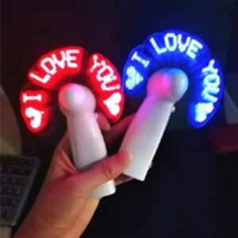

【상세/제작정보】 | LED수정작업 없고 12시 이전 주문시 당일발송 가능합니다. LED수정 안하고 출고시, ♥ I LOVE YOU ♥ 가 기본 출력 글귀입니다. 11글자까지 입력 가능하며, 괄호나 기호들도 1글자로 취급됩니다. LED색상은 붉은색만 가능합니다. LED수정비용 개당 600원입니다. (선풍기 한개당 800원의 추가 비용을 내면 11글자 안에서 원하는 글자로 수정 가능함)

【인쇄/포장옵션】 | / 포장지포장

【공급단가】 | 수량 | 100~ | 300~ | 500~ | 1,000~ | 3,000~
*VAT별도 | 단가 | 6,750원 | 6,640원 | 6,480원 | 6,310원 | 6,210원

【상품 URL】 | http://www.easy1.co.kr/src/goods_detail.php?gdno=26279

